利用サーバ
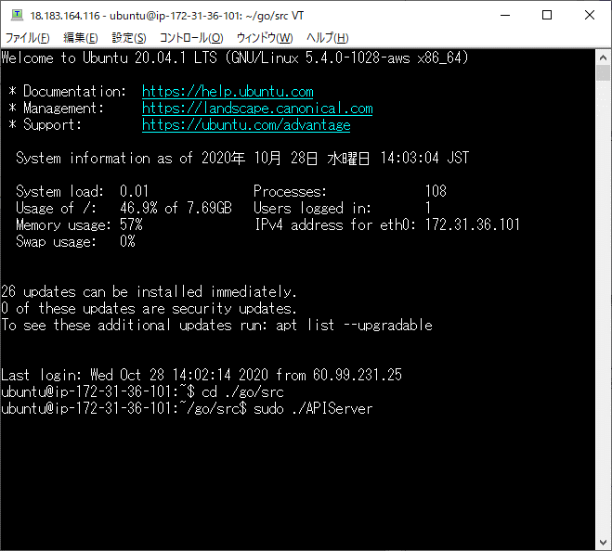
利用サーバ

No. |  | 項目 | 詳細
1 |  | 利用サービス | AWS EC2

2 |  | サーバOS | Ubuntu 20.04.1 LTS

3 |  | 使用言語 | Go言語 1.13.8 linux/amd64 （フレームワーク Gin v1.6.3）

4 |  | データベース | mySQL Ver 8.0.21

・API起動方法
 | Ubuntuサーバにログイン後、
 | ①「cd ./go/src」よりフォルダ移動
 | ②「sudo ./APIServer」より実行

データべ―ス
データベース

・mySQLに設定したデータベース、テーブル
 | データベース名 ： pj
 | テーブル名 ：store （店舗情報）
 | menu （メニュー情報）
 | order、list（オーダー情報）

・ER図
pj

 | store | order | menu
 | storecode 16進数6ケタ | ordercode 16進数8ケタ | menucode 16進数4ケタ
 | storename 店舗名 | date 日付 | menuname メニュー名
 | address 住所 | storecode 16進数6ケタ | price 値段
 | tel 電話番号 | tablenumber テーブル番号 | detail 詳細
 | url URL | flg 会計フラグ
 | storetime 営業時間
 | capacity キャパシティ

 |  | list
 |  | listcode
 |  | menucode メニューコード
 |  | quantity 数量
 |  | ordercode オーダーコード

